1.1~1.2
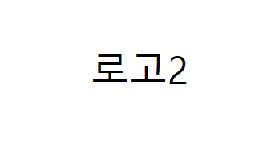

 | 1/1(토) | 1/2(일)
아침 | 잡곡밥/새우야채죽 | 잡곡밥/두부야채죽
 | 소고기미역국 | 수제비국
 | 다진소고기볶음 | 돈민찌두부조림
 | 구이김 | 가지양파볶음
 | 브로콜리무침 | 가지무침
 | 맛김치 | 맛김치
점심 | 잡곡밥/새우야채죽 | 잡곡밥/두부야채죽
 | 돼지고기김치찌개 | 청국장찌개
 | 삼겹살김치볶음 | 카레
 | 고추멸치볶음 | 감자버섯볶음
 | 오이쑥갓무침 | 도토리묵무침
 | 맛김치 | 맛김치
간 식 | 단팥죽 | 쨈샌드위치/보리차
저녁 | 잡곡밥/새우야채죽 | 잡곡밥/두부야채죽
 | 소고기무국 | 해물된장국
 | 미트볼조림 | 탕수육/소스
 | 두부샐러드 | 부추전
 | 양상추샐러드 | 열무된장무침
 | 맛김치 | 맛김치

